상품제안서
파스텔 양면가죽 마우스패드 25x21cm | 상품코드: S41735

 |  |  |  |  |  |  | 02-713-8555 | www.synergygift.co.kr
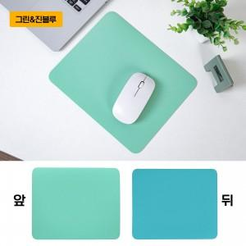 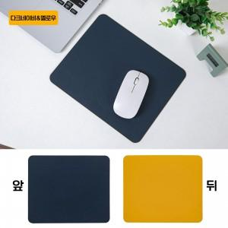 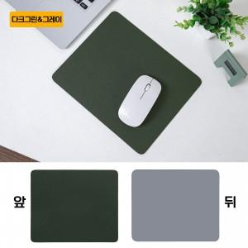

【상세/제작정보】 | 색상: 기본랜덤 발송 (색상 선택시 납기일 연장되며, 별도문의 )

【인쇄/포장옵션】 | 실크, 불박, 풀칼라 / OPP(비닐)

【공급단가】 | 수량 | 100~ | 300~ | 1,000~ | 3,000~ | 10,000~
*VAT별도 | 단가 | 2,930원 | 2,730원 | 2,480원 | 2,380원 | 2,240원

【상품 URL】 | https://www.synergygift.co.kr:443/src/goods_detail.php?gdno=41735

